对账
订单号 | 入住日期 | 离店日期 | 应收 |  |  |  | ,
999224746871565 | 2023-07-08 | 2023-07-09 | 113.9 | 113.90 | 3499414 | 0 | ,3499414 | 直采
999224808605582 | 2023-07-06 | 2023-07-09 | 140.91 | 140.91 | 3512337 | 0 | ,3512337 | 直采
999224814765929 | 2023-07-05 | 2023-07-09 | 150.04 | 150.04 | 3514241 | 0 | ,3514241 | 直采
999224818172747 | 2023-07-07 | 2023-07-09 | 189.5 | 189.50 | 3515954 | 0 | ,3515954 | 直采
999224833691777 | 2023-07-07 | 2023-07-09 | 63.82 | 63.82 | 3519840 | 0 | ,3519840 | 直采
999224885389344 | 2023-07-06 | 2023-07-09 | 56.67 | 56.67 | 3533120 | 0 | ,3533120 | 直采
999225001384647 | 2023-07-08 | 2023-07-09 | 157.39 | 157.39 | 3561630 | 0 | ,3561630 | 直采
999225027135500 | 2023-07-08 | 2023-07-09 | 18.73 | 18.73 | 3569370 | 0 | ,3569370 | 直采
999225039067064 | 2023-07-07 | 2023-07-09 | 108.04 | 108.04 | 3572260 | 0 | ,3572260 | 直采
999225056519534 | 2023-07-07 | 2023-07-09 | 214.42 | 214.42 | 3576162 | 0 | ,3576162 | 直采
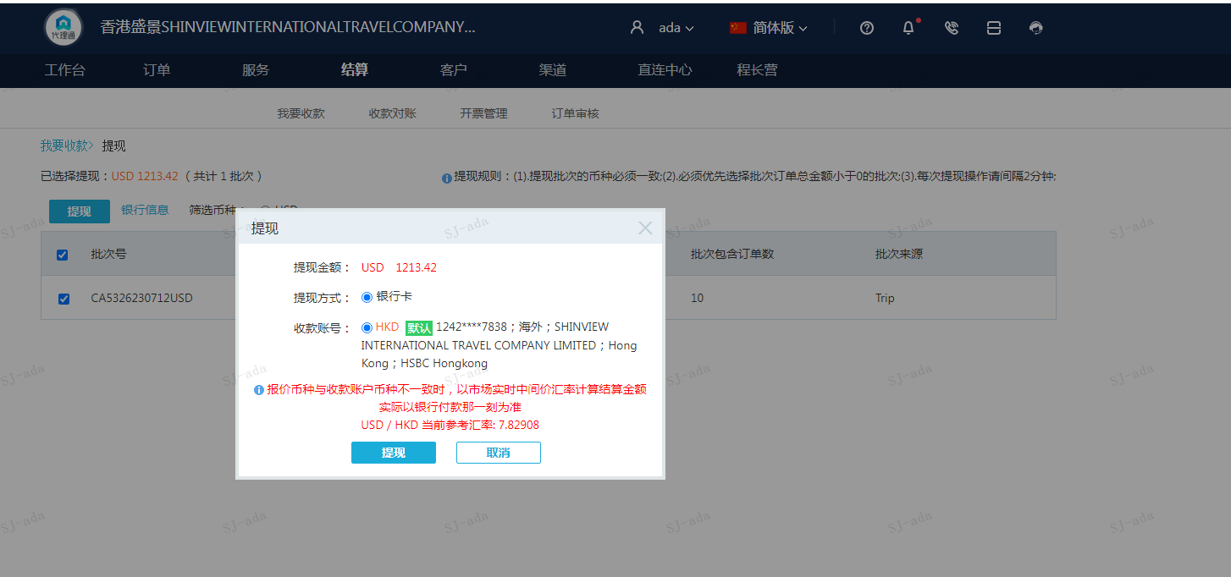
 |  |  | 1213.42
 |  |  | USD 1213.42

A230712100156911 | 1213.42 | 9499.96
USD / HKD 当前参考汇率: 7.82908
总计：1213.42 USD/ 9499.96 HKD

